TLV1-VISUALIZACION
// Status Traslo 1
DB101,B 0 | INTERFACE_TLV1.STATUS_TLV1.AUTOMATICO | 0=AUTOMÁTICO 1=SEMIAUTOMÁTICO 2=MANUAL
DB101,B 1 | INTERFACE_TLV1.STATUS_TLV1.OCUPACION | 0=LIBRE 1=OCUPADO
DB101,B 2 | INTERFACE_TLV1.STATUS_TLV1.AVERIA | 0=OK 1=AVERIA
DB101,B 3 | INTERFACE_TLV1.STATUS_TLV1.RESERVA_3
DB101,B 4 | INTERFACE_TLV1.STATUS_TLV1.RESERVA_4
DB101,B 5 | INTERFACE_TLV1.STATUS_TLV1.RESERVA_5
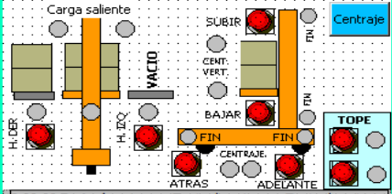
DB101,B 6 | INTERFACE_TLV1.STATUS_TLV1.RESERVA_6
DB101,B 7 | INTERFACE_TLV1.STATUS_TLV1.RESERVA_7
DB101,B 8 | INTERFACE_TLV1.STATUS_TLV1.RESERVA_8
DB101,B 9 | INTERFACE_TLV1.STATUS_TLV1.RESERVA_9
DB101,W 10 | INTERFACE_TLV1.STATUS_TLV1.COORD_X_ACTUAL
DB101,W 12 | INTERFACE_TLV1.STATUS_TLV1.COORD_Y_ACTUAL
DB101,W 14 | INTERFACE_TLV1.STATUS_TLV1.COORD_Z_ACTUAL
DB101,W 16 | INTERFACE_TLV1.STATUS_TLV1.MATRICULA_ACTUAL | 1..30.000
DB101,B 18 | INTERFACE_TLV1.STATUS_TLV1.PASILLO_ACTUAL | 1..12
// Orden Traslo 1
DB101,B 20 | INTERFACE_TLV1.ORDEN_TLV1.TIPO | 0=SIN ORDEN 1=DEPOSITO 2=EXTRACCIÓN 3=CAMBIO PASILLO 4=TRASVASE 5=TEST
DB101,B 22 | INTERFACE_TLV1.ORDEN_TLV1.PASILLO_ORIGEN | 1..12
DB101,B 23 | INTERFACE_TLV1.ORDEN_TLV1.COORD_X_ORIGEN | 1..59
DB101,B 24 | INTERFACE_TLV1.ORDEN_TLV1.COORD_Y_ORIGEN | 1..12
DB101,B 25 | INTERFACE_TLV1.ORDEN_TLV1.COORD_Z_ORIGEN | 1=IZQUIERDA 2=DERECHA
DB101,B 27 | INTERFACE_TLV1.ORDEN_TLV1.PASILLO_DESTINO | 1..12
DB101,B 28 | INTERFACE_TLV1.ORDEN_TLV1.COORD_X_DESTINO | 1..59
DB101,B 29 | INTERFACE_TLV1.ORDEN_TLV1.COORD_Y_DESTINO | 1..12
DB101,B 30 | INTERFACE_TLV1.ORDEN_TLV1.COORD_Z_DESTINO | 1=IZQUIERDA 2=DERECHA
DB101,W 32 | INTERFACE_TLV1.ORDEN_TLV1.MATRICULA | 1..30.000
// Fin Orden Traslo 1
DB101,B 40 | INTERFACE_TLV1.FIN_ORDEN_TLV1.ESTADO | 0=SIN ORDEN 1=EN CURSO 2=FIN DE ORDEN
DB101,B 41 | INTERFACE_TLV1.FIN_ORDEN_TLV1.RESULTADO | 1=OK DEP. 2=OK EXT. 3=ERROR DEP. 4=ERROR EXT. 5=OK TRANS. 6=ABORTADO
DB101,B 42 | INTERFACE_TLV1.FIN_ORDEN_TLV1.PASILLO_DESTINO | 1..12
DB101,B 43 | INTERFACE_TLV1.FIN_ORDEN_TLV1.COORD_X_DESTINO | 1..59
DB101,B 44 | INTERFACE_TLV1.FIN_ORDEN_TLV1.COORD_Y_DESTINO | 1..12
DB101,B 45 | INTERFACE_TLV1.FIN_ORDEN_TLV1.COORD_Z_DESTINO | 1=IZQUIERDA 2=DERECHA

Carro_Visualizacion
DB112, | X130.0 | Status-Conectado
DB112, | X130.1 | Status-Defecto
DB112, | X130.2 | Status-Automático
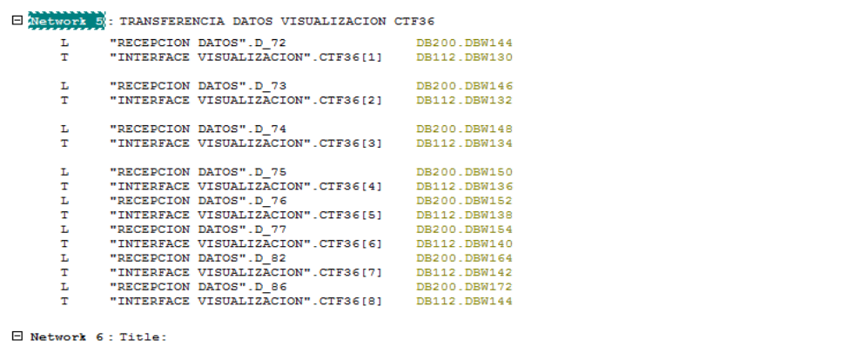
DB112, | X130.3 | Status-Semiautomático
DB112, | X130.4 | Status-Manual
DB112, | X130.5 | Status-Emergencia puerta armario
DB112, | X130.6 | Status-Con datos
DB112, | X130.7
DB112, | X131.0
DB112, | X131.1
DB112, | X131.2 | Autorización de transferencia desde TC26
DB112, | X131.3 | Fin de transferencia desde TC26
DB112, | X131.4 | Petición de transferencia desde TC30
DB112, | X131.5
DB112, | X131.6
DB112, | X131.7 | Acuse de orden recibida
DB112, | W132 | Matricula paleta en transportador de entrada
DB112, | W134 | Matricula paleta en transportador de salida
DB112, | B136 | Pasillo destino
DB112, | B137 | Ciclo de trabajo
DB112, | B138
DB112, | B139
DB112, | B140 | Numero de pasillo actual
DB112, | B141 | Estado carro (0=Libre 1=Ocupado 2=Avería)
DB112, | X142.0 | Defecto-Error de comunicación
DB112, | X142.1 | Defecto-Emergencia armario carro
DB112, | X142.2 | Defecto-Anomalía variador
DB112, | X142.3 | Defecto-Anomalía motor traslación
DB112, | X142.4 | Defecto-Anomalía motor entrada
DB112, | X142.5 | Defecto-Anomalía motor salida
DB112, | X142.6 | Defecto- Final de carrera pasillo 1
DB112, | X142.7 | Defecto- Final de carrera pasillo 12
DB112, | X143.0 | Defecto-Paleta descentrada en transfer de entrada
DB112, | X143.1 | Defecto- Paleta descentrada en transfer de salida
DB112, | X143.2
DB112, | X143.3
DB112, | X143.4
DB112, | X143.5
DB112, | X143.6
DB112, | X143.7
DB112, | X144.0 | Visualización-Centraje traslación adelante
DB112, | X144.1 | Visualización-Centraje traslación atras
DB112, | X144.2 | Visualización-Presencia delantera de paleta en entrada
DB112, | X144.3 | Visualización-Presencia trasera de paleta en entrada
DB112, | X144.4 | Visualización-Presencia delantera de paleta en salida
DB112, | X144.5 | Visualización-Presencia trasera de paleta en salida
DB112, | X144.6
DB112, | X144.7
DB112, | X145.0 | Visualización-Marcha traslación adelante
DB112, | X145.1 | Visualización-Marcha traslación atrás
DB112, | X145.2 | Visualización-Motor traslación parado
DB112, | X145.3 | Visualización-Centraje traslación
DB112, | X145.4 | Visualización-Marcha transportador entrada
DB112, | X145.5 | Visualización-Marcha transportador salida
DB112, | X145.6 | Visualización-Defecto traslación
DB112, | X145.7 | Visualización- Defecto transportador

